Sheet1
Sehr geehrte Damen und Herren!
Mit April 2012 wurde die FAHRZEUG-DATENBANK der ÖBB Infrastruktur AG umgestellt.
Zur aktuellen FAHRZEUG-DATENBANK kommen Sie unter folgendem LINK:
https://www.oebb.at/fzdb/fahrzeugdb/Suche/Public
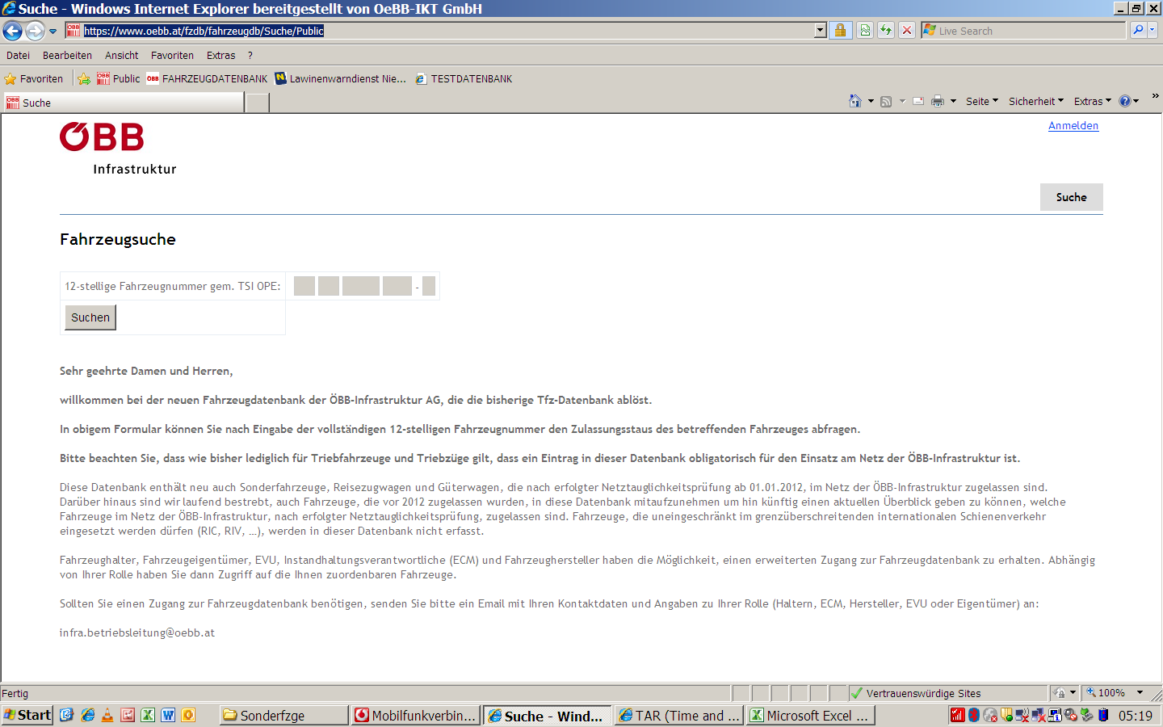

Mitarbeiter der ÖBB Infrastruktur AG kommen im INTRANET unter folgendem LINK zur erweiterten FAHRZEUG-DATENBANK
http://fahrzeugdb.oebb.at/

